機能一覧
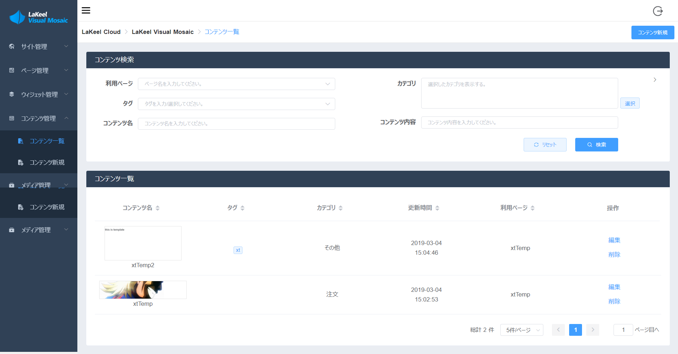
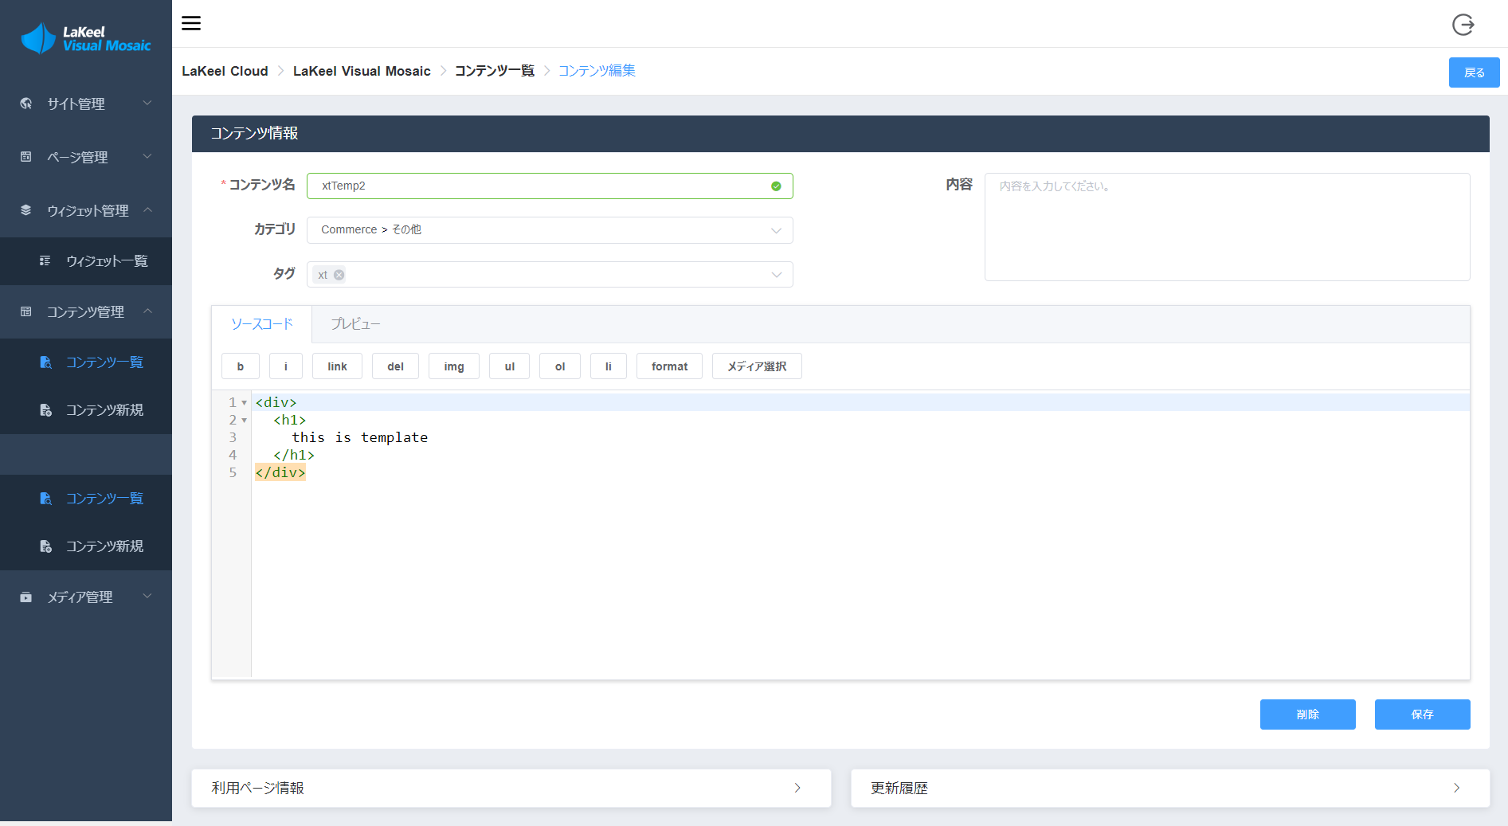
 |  | 機能洗出し： |  |  | 開発規模（人日）
運営向けメニュー |  |  | 管理側（重複機能除く）： | 新規開発/既存利用 | 画面Widget化 | 画面Widget化しない | ※開発内容：画面、API
コンテンツ管理 |  |  | コンテンツ管理
> アップロード |  |  | > アップロード | 新規開発
> タグ管理 |  |  | > タグ管理 | 新規開発
> キャプション管理 |  |  | > キャプション管理 | 新規開発
> フォルダ変更 |  |  | > フォルダ変更 | 新規開発
> 公開／非公開設定 |  |  | > 公開／非公開設定 | 新規開発
> コンテンツ検索（コンテンツダウンロード） |  |  | > コンテンツ検索（コンテンツダウンロード） | 新規開発 | Widget開発2＋API作成1.5＋疎通1.5＝5 | 画面開発1＋API作成１.5＋疎通1.5＝４ | 画面入力チェックなし
> コンテンツ削除 |  |  | > コンテンツ編集・削除 | 新規開発 | Widget開発2＋API作成2＋疎通2＝6 | 画面開発１＋API作成2＋疎通2＝5
ユーザ管理 |  |  | ユーザ管理
> 属性編集 |  |  | > 属性編集 | 新規開発
> パスワードリセット |  |  | > パスワードリセット | 新規開発
> 購入履歴編集 |  |  | > 購入履歴編集 | 新規開発
マスタ管理 |  |  | マスタ管理
> 大会マスタ |  |  | > 大会マスタ | 新規開発
> 参加選手登録 | EC管理画面ベース開発 |  | > 参加選手登録 | 新規開発
> 契約マスタ |  |  | > 契約マスタ | 新規開発
購入管理 |  |  | 購入管理
> 購入履歴（リストダウンロード） |  |  | > 購入履歴（リストダウンロード） | 新規開発
 |  |  | アカウント管理
 |  |  | > パスワード変更 | 既存利用（EC機能流用） | 1 | 1
契約カメラマン向けメニュー
コンテンツ管理 |  |  | その他：
> アップロード |  |  | ログイン画面 | 既存利用（EC機能流用） | 1 | 1
> タグ管理
> キャプション管理
> フォルダ変更
> コンテンツ検索（コンテンツダウンロード）
アカウント管理
> パスワード変更 |  |  |  |  | 開発規模（人日）
 |  |  |  |  | 画面Widget化 |  | 画面Widget化しない
 |  |  | フロント側（重複機能除く）： | 新規開発/既存利用 | LVM連携要 | LVM連携不要
 |  |  | 画像検索（～購入機能） | 新規開発 | Widget開発2＋API作成1.5＋疎通1.5＝5 | 画面開発1.5＋API作成１.5＋疎通1.5＝４.5 | 画面開発1＋API作成１.5＋疎通1.5＝４
契約利用者向けメニュー |  |  | 購入履歴（ダウンロード実施） | 新規開発
画像検索（～購入機能） |  |  | アカウント管理
購入履歴（ダウンロード実施） |  |  | > パスワード変更 | 既存利用（EC機能流用） | 1 | 1
アカウント管理 |  |  | その他：
> パスワード変更 |  |  | ログイン画面 | 既存利用（EC機能流用） | 1 | 1
 | ECフロント画面ベース開発
登録選手向けメニュー
購入履歴（ダウンロード実施）
アカウント管理
> パスワード変更

画面サンプル：

